Sprint Backlog
Sprint Backlog
***หมายเหตุ: กำหนดให้แต่ละ Sprint มีความยาว 1 สัปดาห์ (5 วัน)
 |  |  |  |  |  |  |  |  |  | Team velocity = |  | 73
Sprint No. | Product Backlog Items | Sprint Tasks | Initial Estimate of Effort | New Estimate of Effort Remaining at The End of Day…
 |  |  |  | 1 | 2 | 3 | 4 | 5 |  | Total | 1 | 2 | 3 | 4 | 5
1 | As an alumnus, I want to purchase a souvenir so that I can contribute to the College of Computing. | สร้างหน้า UI : Catalog | 8 | 8 | 8 | 8 | 0 | 0 |  | 76 | 76 | 76 | 44 | 20 | 0
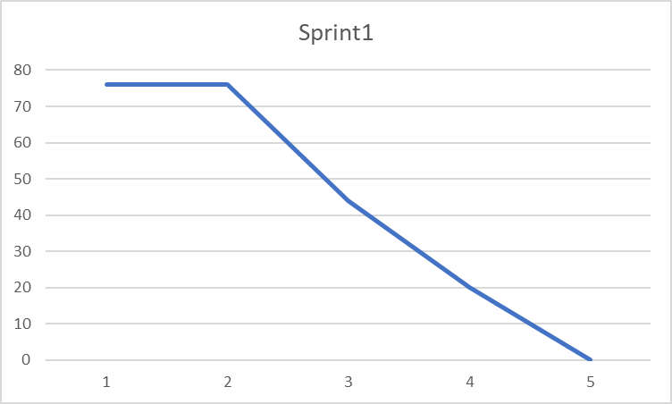
 |  | สร้างหน้า UI : Detail Product | 8 | 8 | 8 | 8 | 0 | 0
 |  | สร้างหน้า UI : ตะกร้าสินค้า | 8 | 8 | 8 | 0 | 0 | 0
 |  | สร้างหน้า UI : กรอกข้อมูลที่อยู่ | 8 | 8 | 8 | 0 | 0 | 0
 |  | สร้างหน้า UI : เลือกวิธีการชำระเงิน | 8 | 8 | 8 | 0 | 0 | 0
 |  | สร้างหน้า UI : Order Confirm | 8 | 8 | 8 | 0 | 0 | 0
 |  | สร้าง Database ข้อมูลสินค้า | 10 | 10 | 10 | 10 | 10 | 0
 |  | ทำการ Insert ข้อมูลสินค้าลง Database | 8 | 8 | 8 | 8 | 0 | 0
 |  | ทำการดึงข้อมูลจาก Database และนำมาแสดง | 10 | 10 | 10 | 10 | 10 | 0
2 | As a customer, I want to buy a voucher to support a student in need. | สร้างหน้า UI : Voucher | 8 | 8 | 8 | 8 | 0 | 0 |  | Total | 1 | 2 | 3 | 4 | 5
 |  | สร้างหน้า UI : Detail Voucher | 8 | 8 | 8 | 8 | 0 | 0 |  | 70 | 70 | 70 | 44 | 16 | 0
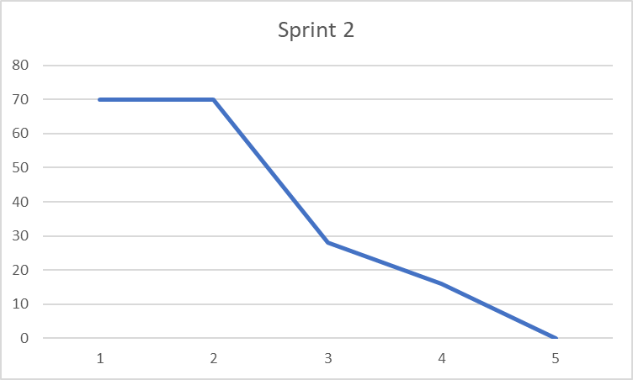
 |  | สร้างหน้า UI : ตะกร้าสินค้า | 10 | 10 | 10 | 0 | 0 | 0
 |  | สร้างหน้า UI : กรอกข้อมูล | 8 | 8 | 8 | 0 | 0 | 0
 |  | สร้างหน้า UI : เลือกวิธีการชำระเงิน | 8 | 8 | 8 | 0 | 0 | 0
 |  | สร้างหน้า UI : Voucher Succes | 8 | 8 | 8 | 8 | 0 | 0
 |  | สร้าง Database Voucher | 10 | 10 | 10 | 10 | 8 | 0
 |  | ทำการดึงข้อมูลจาก Database และนำมาแสดง | 10 | 10 | 10 | 10 | 8 | 0

 |  |  |  |  |  |  |  |  | Total points in all sprints
 |  |  |  |  |  |  |  |  |  | 146

A-dapt Blueprint
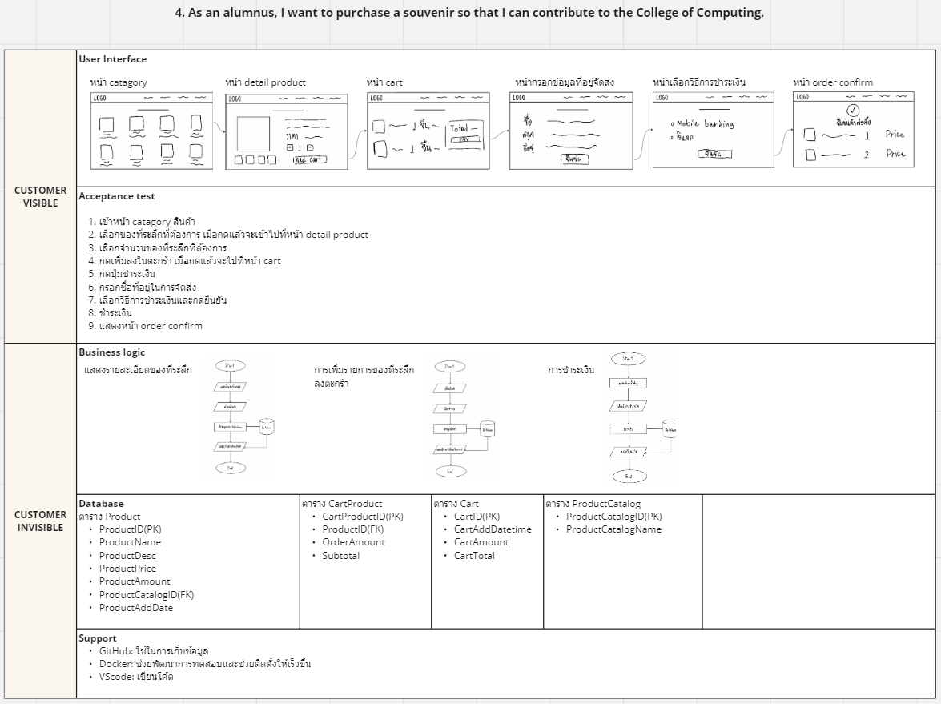
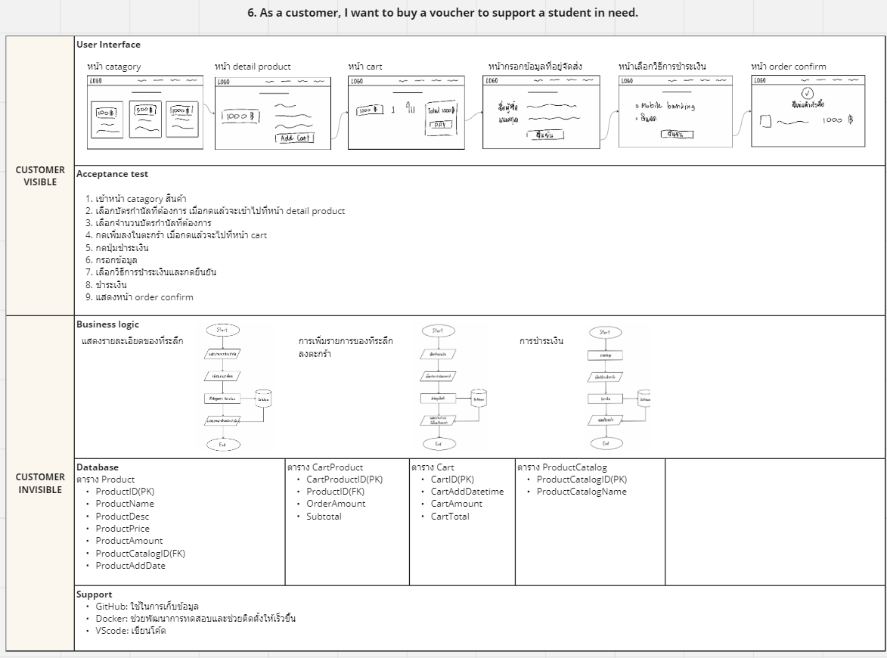
A-DAPT Blueprint | https://miro.com/app/board/uXjVNzzYpYY=/?share_link_id=47771573139

